Накладная-№3
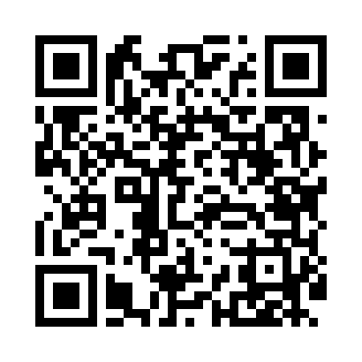
Номер товарно-транспортной накладной: |  |  | Торговый представитель: Amriyev Muhammad
Поставщик: Toshkent falcon fly 2 |  |  | Телефон торгового представителя: +998972880505
Дата отгрузки: 19.12.2025 |  |  | Контрагент: """" Klient
Дата консигнации: |  |  | Адрес:
Доставщик: |  |  | Телефон:
Телефон доставщика:
Время заказа: 19.12.2025 14:21:00
№ | Штрих-код | Название товаров (работ,услуг) | Количество | Количество в кейсе | Цена | Сумма
 |  |  | 95 |  |  | 157.8
1 | 3567802835249 | Пластмассовый столовый поднос JB-8003, 30×22 см, XP-35-24 | 60 | 1 коробка, 10 шт. | 1.20 | 72
2 | 3567802835256 | Пластмассовый столовый поднос JB-8004, 34×24 см, XP-35-25 | 20 | 20 шт. | 1.50 | 30
3 | 6920251167809 | Пластиковый салатница 7013 в большой каропке 80 шт DB-67-80 | 10 | 10 шт. | 2 | 20
4 | 9980503035048 | Пластиковая разделочная доска Геливи PE50×30× 2, 50×30×2 см, XP-35-4 | 1 | 1 шт. | 7.80 | 7.80
5 | 6976861190072 | Швабра для мытья пола 1097-S9 DB-83-168 | 1 | 1 шт. | 3.40 | 3.40
6 | 6805019698385 | Коврики напольные для ванной комнаты 90*150 D B-98-38 | 1 | 1 шт. | 19.10 | 19.10
7 | 6949301901491 | Металлическая миска 32 см XP-30-137 | 1 | 1 шт. | 2.90 | 2.90
8 | 2018523802573 | Металлическая миска 30 см XP-30-136 | 1 | 1 шт. | 2.60 | 2.60
Итого: 157.8$|->UZS: 1,972,500.00

